BAST
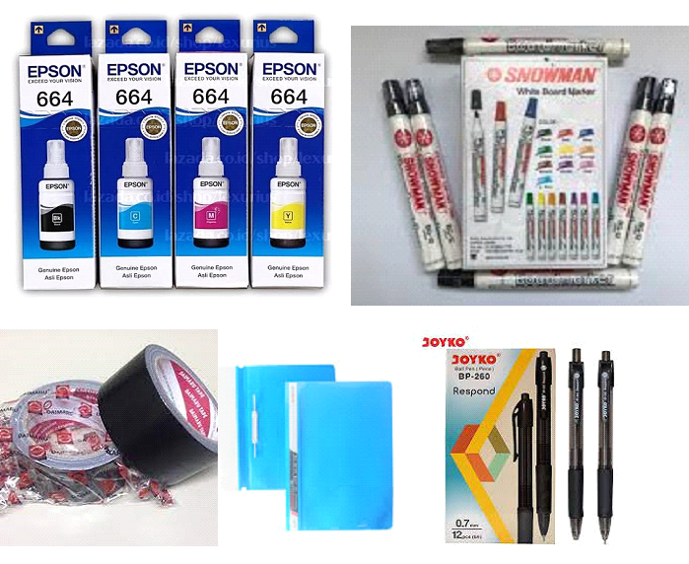
BERITA ACARA SERAH TERIMA
Nomor : 400.3.5.5 /016 - SD/2025

Pada hari ini Kamis tanggal 23 bulan Januari tahun dua ribu dua puluh lima, sesuai dengan:
Nomor Surat Pesanan |  | : 400.3.5.5 /015 - SD/2025
Nama Pekerjaan |  | Pengadaan Barang/Jasa di Sekolah melalui SIPLah
Tanggal |  | : 20 Januari 2025
Tanggal Barang diterima |  | : 23 Januari 2025

Yang bertandatangan di bawah ini:
1 | Nama | : Asti Nurul Alviani
 | Jabatan | : Pemilik Toko
 | Nama Penyedia | : Toko D'Corner
 | Alamat Penyedia | : Kp. Cipare RT 01 RW 08 Desa Cipada Kec. Cikalongwetan Kab. Bandung Barat
 | No. Telepon | : Telp. : 085759787530
 | Sebagai pihak yang menyerahkan, selanjutnya disebut PIHAK PERTAMA

2 | Nama | : Badruddin, S.Ag.
 | Jabatan | : Kepala Sekolah
 | Nama Satuan Pendidikan | : SD NEGERI LEBAKLEUNGSIR
 | Alamat Satuan Pendidikan | : Kp. Lebakleungsir RT 02 RW 10 Desa Mekarjaya
 | No. Telepon | : 0852-2414-4493
 | Sebagai pihak yang menerima, selanjutnya disebut PIHAK KEDUA
PIHAK PERTAMA menyerahkan hasil pekerjaan Paket Pemasangan dan Instalasi jaringan internet baru kepada PIHAK KEDUA, dan PIHAK KEDUA telah menerima hasil pekerjaan tersebut dalam jumlah yang lengkap dan kondisi yang baik sesuai dengan Lampiran Rincian Pekerjaan.
Berita Acara Serah Terima ini berfungsi sebagai bukti serah terima hasil pekerjaan kepada PIHAK KEDUA, untuk selanjutnya dicatat pada buku penerimaan barang Satuan Pendidikan.

Demikian Berita Acara Serah Terima ini dibuat dengan sebenarnya untuk dipergunakan sebagaimana seharusnya.

 |  |  |  | Kab. Bandung Barat, 23 Januari 2025
 | PIHAK PERTAMA |  |  | PIHAK KEDUA
 | Penyedia, |  |  | Pelaksana,

 | Asti Nurul Alviani |  |  | Badruddin, S.Ag.
 | pemilik toko |  |  | NIP. 197405082014121002

 |  | PEMERIKSA BARANG

 |  | Badruddin, S.Ag.
 |  | NIP. 197405082014121002

Lampiran Rincian Pekerjaan:
No | Nama Barang/Jasa |  | Jumlah Dipesan | Jumlah Diterima Kondisi Baik | Jumlah Diterima Kondisi Rusak
1 | Bahan Cetak-Cetak Foto |  | 27 | 27 | 0
2 | Bahan Cetak-Spanduk |  | 3 | 3 | 0
3 | 0 |  | 0 | 0 | 0
4 | 0 |  | 0 | 0 | 0
5 | 0 |  | 0 | 0 | 0
6 | 0 |  | 0 | 0 | 0
7 | 0 |  | 0 | 0 | 0

Lampiran Gambar

